기획작업내용
No
1 |  | Product ID | Goods ID | Item ID | 아이템 명 | 획득 확률 | 비고
2 |  | 1001000010107994 | 010100000001228002 | 0101000000012280 | 아이돌 스타일 랜덤박스(F)
3 |  | 1001000010107995 | 010100000001228102 | 0101000000012281 | 아이돌 스타일 랜덤박스(M)
4
 |  | 아이돌 스타일 랜덤박스(F) 구성품
5 |  | Product ID | Goods ID | Item ID | 아이템 명 | 획득 확률 | 비고
6 |  | 1001000010107996 | 891540000000027702 | 8915400000000277 | 아이돌 스타일 패키지(F) | 1% | 스트레스 값으로 10번 사용하면 한 개는 나옴
7 |  | 0101000000013625 | 010100000001362501 | 8915100000000205 | [이벤트]20캔디주머니 | 20%
8 |  | 0101000000013626 | 010100000001362601 | 8910502000000001 | 아담한 내 몸 - 1일 | 4%
9 |  | 0101000000013627 | 010100000001362701 | 8990400000000008 | 전광판[엔틱]이용권 2개 | 35%
10 |  | 0101000000013628 | 010100000001362801 | 8990800000000008 | 닉네임패널 (하트A) 30일 | 10%
11 |  | 0101000000013629 | 010100000001362901 | 8960100000000002 | 작아져라!!체형변신술 1회 | 5%
12 |  | 0101000000013630 | 010100000001363001 | 8960100000000001 | 원래대로!!체형변신술 1회 | 5%
13 |  | 0101000000013631 | 010100000001363101 | 9102500000000001 | 행운석 1개 | 10%
14 |  | 0101000000013632 | 010100000001363201 | 9102600000000002 | 여름에는 상어 조심! 죠스 도어 7일 | 10%
15
16 |  | 아이돌 스타일 랜덤박스(M) 구성품
17 |  | Product ID | Goods ID | Item ID | 아이템 명 | 획득 확률 | 비고
18 |  | 1001000010107997 | 891540000000027802 | 8915400000000278 | 아이돌 스타일 패키지(M) | 1% | 스트레스 값으로 10번 사용하면 한 개는 나옴
 |  | 0101000000013625 | 010100000001362501 | 8915100000000205 | [이벤트]20캔디주머니 | 20%
19 |  | 0101000000013626 | 010100000001362601 | 8910502000000001 | 아담한 내 몸 - 1일 | 4%
20 |  | 0101000000013627 | 010100000001362701 | 8990400000000008 | 전광판[엔틱]이용권 2개 | 35%
21 |  | 0101000000013628 | 010100000001362801 | 8990800000000008 | 닉네임패널 (하트A) 30일 | 10%
22 |  | 0101000000013629 | 010100000001362901 | 8960100000000002 | 작아져라!!체형변신술 1회 | 5%
23 |  | 0101000000013630 | 010100000001363001 | 8960100000000001 | 원래대로!!체형변신술 1회 | 5%
 |  | 0101000000013631 | 010100000001363101 | 9102500000000001 | 행운석 1개 | 10%
 |  | 0101000000013632 | 010100000001363201 | 9102600000000002 | 여름에는 상어 조심! 죠스 도어 7일 | 10%

 |  | 런웨이 스타일 패키지(F) 구성품
 |  | Product ID | Goods ID | Item ID | 아이템 명 |  | 비고
 | 신규 팝업 이미지 | 1001000010107999 | 896020200000000202 | 8960202000000002 | 아이돌 스타일 체형(여)
 |  | 1001000010108001 | 010100000001228202 | 0101000000012282 | 단아한 리본 원피스 럭키박스
 |  | 1001000010108002 | 010100000001228302 | 0101000000012283 | 숄더&라운드 원피스 럭키박스
 |  | 1001000010108003 | 010100000001228402 | 0101000000012284 | 목폴라&멜빵바지 럭키박스
 |  | 1001000010108004 | 010100000001228502 | 0101000000012285 | 깔끔한 스키니진 럭키박스
 |  | 1001000010107486 | 010100000001227601 | 0101000000012272 | 스쿨룩 원피스 럭키박스
 |  | 1001000010107487 | 010100000001227701 | 0101000000012273 | 빈티지 진 럭키박스
 |  | 1001000010107488 | 010100000001227801 | 0101000000012274 | 라인 니트 럭키박스
 |  | 1001000010107489 | 010100000001227901 | 0101000000012275 | 라운드 골지 니트 원피스 럭키박스

 |  | 런웨이 스타일 패키지(M)
 |  | Product ID | Goods ID | Item ID | 아이템 명 |  | 비고
 |  | 1001000010107998 | 896020100000000202 | 8960201000000002 | 아이돌 스타일 체형(남)
 |  | 1001000010108005 | 010100000001228602 | 0101000000012286 | 목폴라&멜빵바지 럭키박스
 |  | 1001000010108006 | 010100000001228702 | 0101000000012287 | 깔끔한 스키니진 럭키박스
 |  | 1001000010108007 | 010100000001228802 | 0101000000012288 | 빈집업 스타일 럭키박스
 |  | 1001000010108008 | 010100000001228902 | 0101000000012289 | 리본 스웨터 스타일 럭키박스
 |  | 1001000010107482 | 010100000001227201 | 0101000000012276 | 매력 폭발 시스루 셔츠 럭키박스
 |  | 1001000010107483 | 010100000001227301 | 0101000000012277 | 빈티지 진 럭키박스
 |  | 1001000010107484 | 010100000001227401 | 0101000000012278 | 상남자의 라이더 자켓 럭키박스
 |  | 1001000010107485 | 010100000001227501 | 0101000000012279 | 스타일러스 가족 베스트 럭키박스

 |  | 단아한 리본 원피스 럭키박스
 |  | Product ID | Goods ID | Item ID | 아이템 명 | 외형 | 비고
 |  | 1001000010107959 | 110160200000090702 | 1101602000000907 | 단아한 핑크 리본 블랙 원피스 | 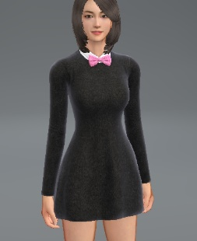 | 7일
 | 신규 상점 배너 | 1001000010107960 | 110160200000090802 | 1101602000000908 | 단아한 옐로 리본 화이트 원피스 | 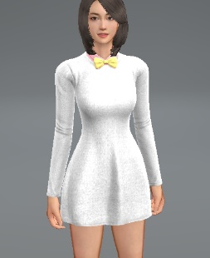 | 7일
 |  | 1001000010107961 | 110160200000090902 | 1101602000000909 | 단아한 레드 리본 블루 원피스 | 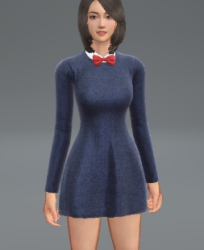 | 7일
 |  | 1001000010107962 | 110160200000091002 | 1101602000000910 | 단아한 블랙 리본 레드 원피스 | 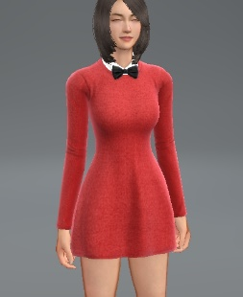 | 7일

 |  | 숄더&라운드 원피스 럭키박스
 |  | Product ID | Goods ID | Item ID | 아이템 명 | 외형 | 비고
 |  | 1001000010107963 | 110160200000091102 | 1101602000000911 | 체크숄더&블랙라운드원피스 코디 | 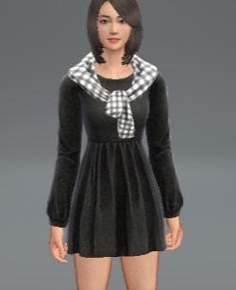 | 7일
 |  | 1001000010107964 | 110160200000091202 | 1101602000000912 | 핑크숄더&플라워라운드원피스 코디 | 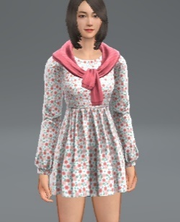 | 7일
 |  | 1001000010107965 | 110160200000091302 | 1101602000000913 | 옐로숄더&핑크라운드원피스 코디 | 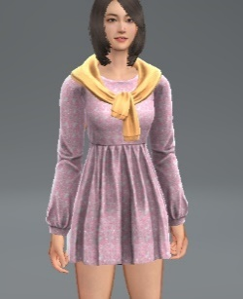 | 7일
 |  | 1001000010107966 | 110160200000091402 | 1101602000000914 | 화이트숄더&화이트닷라운드원피스 코디 | 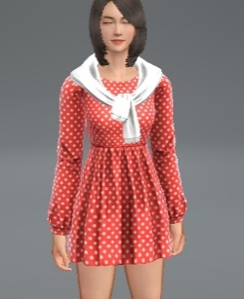 | 7일
 |  | 1001000010107967 | 110160200000091502 | 1101602000000915 | 레드숄더&레드체크라운드원피스 코디 | 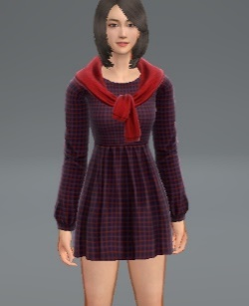 | 7일

 |  | 목폴라&멜빵바지 럭키박스
 |  | Product ID | Goods ID | Item ID | 아이템 명 | 외형 | 비고
 |  | 1001000010107968 | 110160200000091602 | 1101602000000916 | 핑키 목폴라 & 블랙 멜빵바지 코디 |  | 7일
 |  | 1001000010107969 | 110160200000091702 | 1101602000000917 | 옐로 목폴라 & 화이트 멜빵바지 코디 |  | 7일
 |  | 1001000010107970 | 110160200000091802 | 1101602000000918 | 레드 목폴라 & 청 멜빵바지 코디 |  | 7일
 |  | 1001000010107971 | 110160200000091902 | 1101602000000919 | 화이트 목폴라 & 청 멜빵바지 코디 |  | 7일
 |  | 1001000010107972 | 110160200000092002 | 1101602000000920 | 화이트 목폴라 & 블랙 바지 코디 |  | 7일

 |  | 깔끔한 스키니진 럭키박스
 |  | Product ID | Goods ID | Item ID | 아이템 명 | 외형 | 비고
 |  | 1001000010107973 | 110180200000033002 | 1101802000000330 | 깔끔한 블랙 스키니 진 | 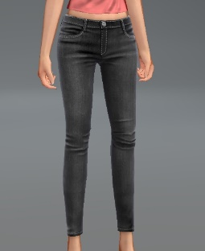 | 7일
 |  | 1001000010107974 | 110180200000033102 | 1101802000000331 | 깔끔한 화이트 스키니 진 | 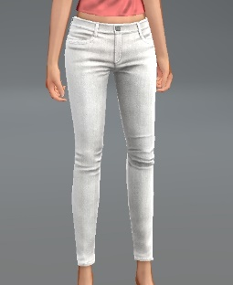 | 7일
 |  | 1001000010107975 | 110180200000033202 | 1101802000000332 | 깔끔한 스키니 진 | 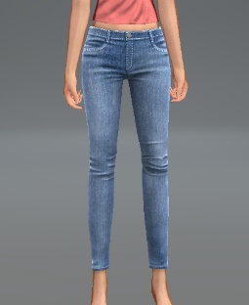 | 7일
 |  | 1001000010107976 | 110180200000033302 | 1101802000000333 | 깔끔한 브라운 스키니 진 | 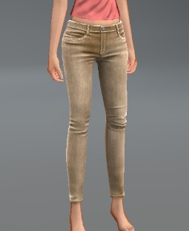 | 7일

 |  | 스쿨룩 원피스 럭키 박스 구성품 (모든 구성품들 획득 확률 동일)
 |  | Product ID | Goods ID | Item ID | 아이템 명 | 외형 | 비고
 |  | 1001000010208739 | 110160200000084502 | 1101602000000845 | 스쿨 룩 원피스 블랙 (F) |  | 7일
 | 신규 상점 배너

 |  | 1001000010208740 | 110160200000084602 | 1101602000000846 | 스쿨룩 원피스 화이트 (F) |  | 7일

 |  | 1001000010208741 | 110160200000084702 | 1101602000000847 | 스쿨룩 원피스 베이비 핑크 (F) |  | 7일

 |  | 1001000010208742 | 110160200000084802 | 1101602000000848 | 스쿨룩 원피스 레드 (F) |  | 7일

 |  | 빈티지 진 럭키 박스 구성품 (모든 구성품들 획득 확률 동일)
 |  | Product ID | Goods ID | Item ID | 아이템 명 | 외형 | 비고
 |  | 1001000010208743 | 110180200000032602 | 1101802000000326 | 빈티지 블랙 진 (F) |  | 7일

 |  | 1001000010208744 | 110180200000032702 | 1101802000000327 | 빈티지 화이트 진 (F) |  | 7일

 |  | 1001000010208745 | 110180200000032802 | 1101802000000328 | 빈티지 네이비 진 (F) |  | 7일

 |  | 1001000010208746 | 110180200000032902 | 1101802000000329 | 빈티지 블루 진 (F) |  | 7일

 |  | 라인 니트 럭키 박스 구성품 (모든 구성품들 획득 확률 동일)
 |  | Product ID | Goods ID | Item ID | 아이템 명 | 외형 | 비고
 |  | 1001000010208747 | 110220200000180302 | 1102202000001803 | 라인 니트 블랙 (F) |  | 7일

 |  | 1001000010208748 | 110220200000180402 | 1102202000001804 | 라인 니트 화이트 (F) |  | 7일

 |  | 1001000010208749 | 110220200000180502 | 1102202000001805 | 라인 니트 핑크 (F) |  | 7일

 |  | 1001000010208750 | 110220200000180602 | 1102202000001806 | 라인 니트 네이비 (F) |  | 7일

 |  | 라운드 골지 니트 원피스 럭키 박스 구성품 (모든 구성품들 획득 확률 동일)
 |  | Product ID | Goods ID | Item ID | 아이템 명 | 외형 | 비고
 |  | 1001000010107433 | 110160200000085102 | 1101602000000851 | 라운드 골지 니트 원피스 화이트 |  | 7일

 |  | 1001000010107434 | 110160200000085202 | 1101602000000852 | 라운드 골지 니트 원피스 블랙 |  | 7일

 |  | 1001000010107435 | 110160200000085302 | 1101602000000853 | 라운드 골지 니트 원피스 레드 |  | 7일

 |  | 1001000010107436 | 110160200000085402 | 1101602000000854 | 라운드 골지 니트 원피스 퍼플 |  | 7일

 |  | 1001000010107437 | 110160200000085502 | 1101602000000855 | 라운드 골지 니트 원피스 네이비 |  | 7일

 |  | 빈티지 진 럭키 박스 구성품 (모든 구성품들 획득 확률 동일)
 |  | Product ID | Goods ID | Item ID | 아이템 명 | 외형 | 비고
 |  | 1001000010107400 | 110180100000052402 | 1101801000000524 | 빈티지 블랙 진 (M) |  | 7일

 |  | 1001000010107401 | 110180100000052502 | 1101801000000525 | 빈티지 화이트 진 (M) |  | 7일

 |  | 1001000010107402 | 110180100000052602 | 1101801000000526 | 빈티지 네이비 진 (M) |  | 7일

 |  | 1001000010107403 | 110180100000052702 | 1101801000000527 | 빈티지 블루 진 (M) |  | 7일

 |  | 목폴라&멜빵바지 럭키박스
 |  | Product ID | Goods ID | Item ID | 아이템 명 | 외형 | 비고
 |  | 1001000010107977 | 110160100000014802 | 1101601000000148 | 화이트 목폴라 & 블랙 바지 코디 |  | 7일
 |  | 1001000010107978 | 110160100000014902 | 1101601000000149 | 옐로 목폴라 & 화이트 멜빵바지 코디 |  | 7일
 |  | 1001000010107979 | 110160100000015002 | 1101601000000150 | 레드 목폴라 & 청 멜빵바지 코디 |  | 7일
 |  | 1001000010107980 | 110160100000015102 | 1101601000000151 | 화이트 목폴라 & 청 멜빵바지 코디 |  | 7일

 |  | 깔끔한 스키니진 럭키박스
 |  | Product ID | Goods ID | Item ID | 아이템 명 | 외형 | 비고
 |  | 1001000010107981 | 110180100000052802 | 1101801000000528 | 깔끔한 블랙 스키니 진 | 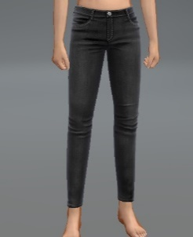 | 7일
 |  | 1001000010107982 | 110180100000052902 | 1101801000000529 | 깔끔한 화이트 스키니 진 | 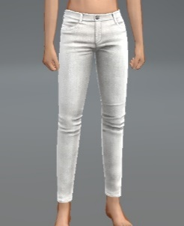 | 7일
 |  | 1001000010107983 | 110180100000053002 | 1101801000000530 | 깔끔한 스키니 진 | 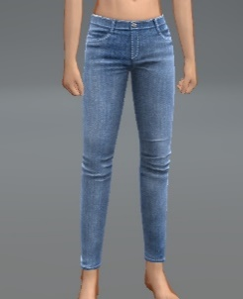 | 7일
 |  | 1001000010107984 | 110180100000053102 | 1101801000000531 | 깔끔한 브라운 스키니 진 | 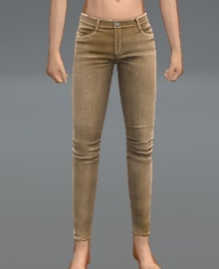 | 7일

 |  | 빈집업 스타일 럭키박스
 |  | Product ID | Goods ID | Item ID | 아이템 명 | 외형 | 비고
 |  | 1001000010107985 | 110220100000211102 | 1102201000002111 | 블랙 빈집업 스웨터 | 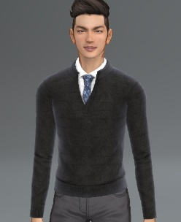 | 7일
 |  | 1001000010107986 | 110220100000211202 | 1102201000002112 | 그레이 빈집업 스웨터 | 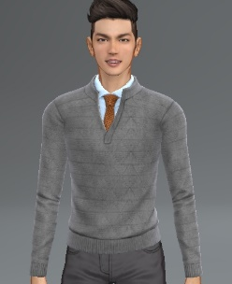 | 7일
 |  | 1001000010107987 | 110220100000211302 | 1102201000002113 | 화이트 빈집업 스웨터 | 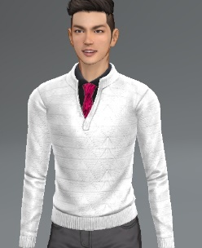 | 7일
 |  | 1001000010107988 | 110220100000211402 | 1102201000002114 | 레드 빈집업 스웨터 | 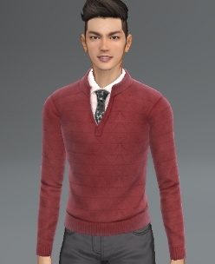 | 7일
 |  | 1001000010107989 | 110220100000211502 | 1102201000002115 | 블루 빈집업 스웨터 | 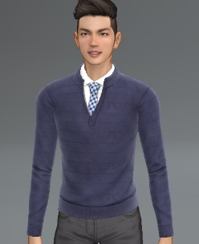 | 7일

 |  | 리본 스웨터 스타일 럭키박스
 |  | Product ID | Goods ID | Item ID | 아이템 명 | 외형 | 비고
 |  | 1001000010107990 | 110220100000211602 | 1102201000002116 | 스트라입 리본 블랙 스웨터 | 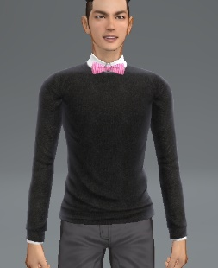 | 7일
 |  | 1001000010107991 | 110220100000211702 | 1102201000002117 | 옐로 리본 화이트 스웨터 | 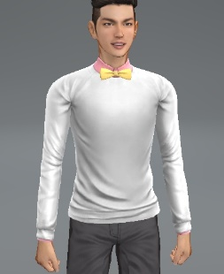 | 7일
 |  | 1001000010107992 | 110220100000211802 | 1102201000002118 | 레드 리본 블루 스웨터 | 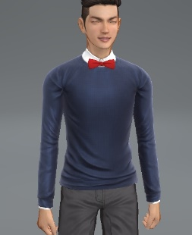 | 7일
 |  | 1001000010107993 | 110220100000211902 | 1102201000002119 | 블랙 리본 레드 스웨터 | 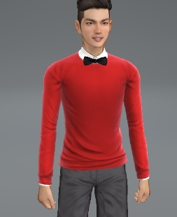 | 7일

 |  | 매력 폭발 시스루 셔츠 럭키 박스 구성품 (모든 구성품들 획득 확률 동일)
 |  | Product ID | Goods ID | Item ID | 아이템 명 | 외형 | 비고
 |  | 1001000010107404 | 110220100000201101 | 1102201000002011 | 매력 폭발 시스루 셔츠 화이트 (M) |  | 7일

 |  | 1001000010107405 | 110220100000201201 | 1102201000002012 | 매력 폭발 시스루 셔츠 블랙 (M) |  | 7일

 |  | 1001000010107406 | 110220100000201301 | 1102201000002013 | 매력 폭발 시스루 셔츠 레드 (M) |  | 7일

 |  | 1001000010107407 | 110220100000201401 | 1102201000002014 | 매력 폭발 시스루 셔츠 블루 (M) |  | 7일

 |  | 1001000010107408 | 110220100000201501 | 1102201000002015 | 매력 폭발 시스루 셔츠 브라운 (M) |  | 7일

 |  | 상남자의 라이더 자켓 럭키 박스 구성품 (모든 구성품들 획득 확률 동일)
 |  | Product ID | Goods ID | Item ID | 아이템 명 | 외형 | 비고
 |  | 1001000010107438 | 110100100000095902 | 1101001000000959 | 상남자의 라이더 블랙 자켓 |  | 7일

 |  | 1001000010107439 | 110100100000096002 | 1101001000000960 | 상남자의 라이더 화이트 자켓 |  | 7일

 |  | 1001000010107440 | 110100100000096102 | 1101001000000961 | 상남자의 라이더 그레이 자켓 |  | 7일

 |  | 1001000010107441 | 110100100000096202 | 1101001000000962 | 상남자의 라이더 레드 자켓 |  | 7일

 |  | 스타일러스 가죽 베스트 럭키 박스 구성품 (모든 구성품들 획득 확률 동일)
 |  | Product ID | Goods ID | Item ID | 아이템 명 | 외형 | 비고
 |  | 1001000010107438 | 110100100000096302 | 1101001000000963 | 스타일러스 가죽 베스트 블랙 | 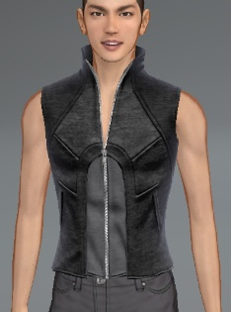 | 7일

 |  | 1001000010107439 | 110100100000096402 | 1101001000000964 | 스타일러스 가죽 베스트 화이트 | 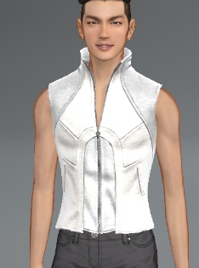 | 7일

 |  | 1001000010107440 | 110100100000096502 | 1101001000000965 | 스타일러스 가죽 베스트 네이비 | 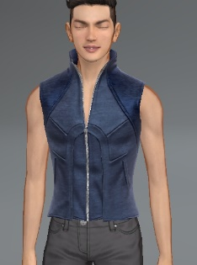 | 7일

 |  | 1001000010107441 | 110100100000096602 | 1101001000000966 | 스타일러스 가죽 베스트 화이트&블랙 | 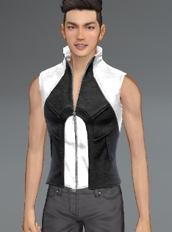 | 7일

 |  | SP | rewardID | reward | 내용 | 이벤트

